外网询价
晋安分局巡特大队宣传品清单
序号 | 品名 | 单位 | 数量 | 单价 | 金额 | 参数 | 图片
1 | 抽纸 | 盒 | 5000 |  |  | 22*12*7，100抽 纸巾尺寸：18*19cm 二层纸巾，50盒一箱，350克白卡纸 覆亮膜 包含印刷、包含纸巾、100%原生纯木浆。 | 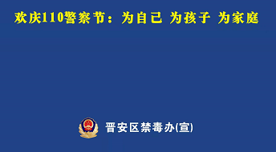
2 | 雨伞 | 把 | 50 |  |  | 天堂长柄雨伞，十骨打伞，
3 | 水杯 | 个 | 100 |  |  | 茶花运动水杯，PP硅胶材质，一键开合，带茶隔
4 | 购物袋 | 个 | 750 |  |  | 无纺布袋 48CM*35*18CM尺寸，车缝
5 | 手机支架 | 个 | 300 |  |  | 自由伸缩360°旋转合金支架 【手机/平板通用】 | 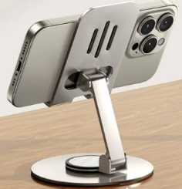
6 | 总金额

